ヘッダー・サイドバー（通常）
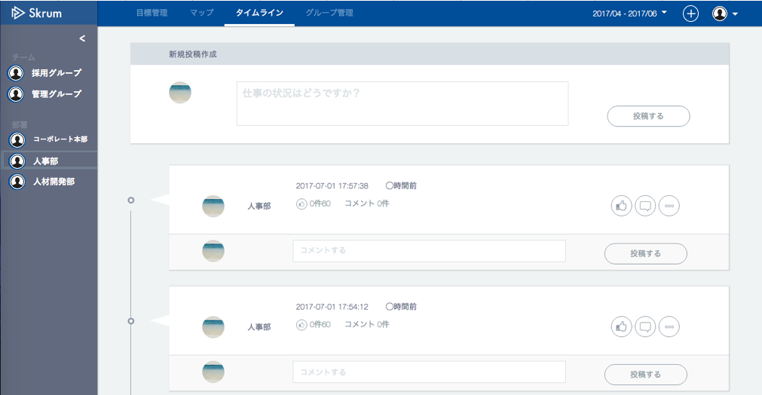
ヘッダー・サイドバー（通常）
In case the side bar is open.
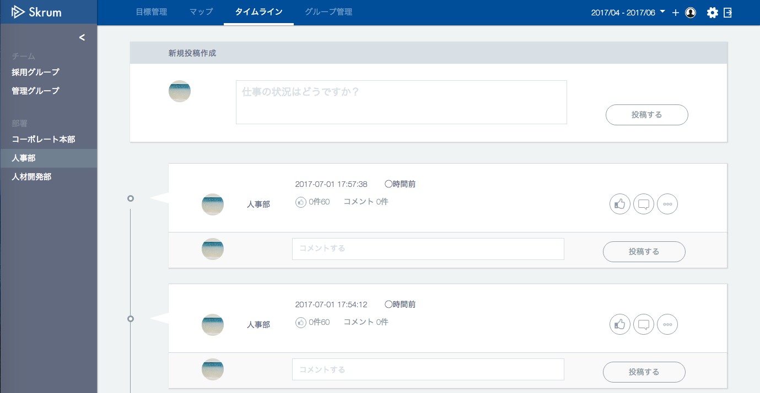
When you push this icon, popup menu will be shown.
設定
ログアウト

採用グループ

管理グループ

コーポレート本部
人事部
人材開発部

変更

In case the side bar is folded.

ヘッダー・サイドバー（アカウント設定）
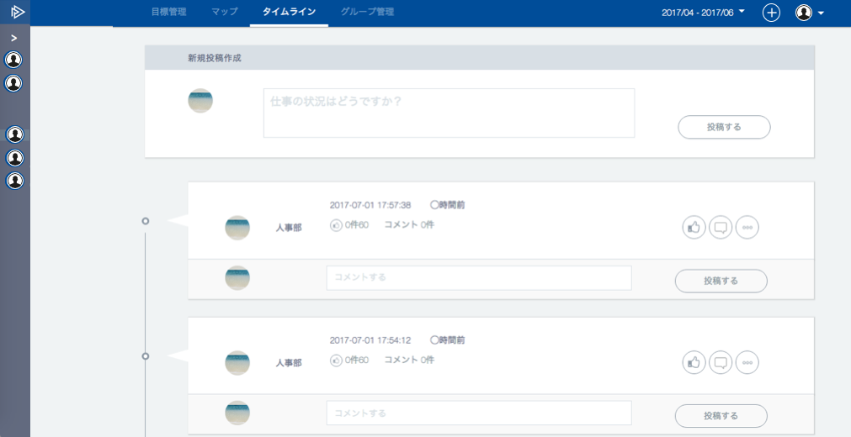
Nothing is shown in header.
ヘッダー・サイドバー（アカウント設定）
一般ユーザの場合


In case account setting is selected in the header.

設定完了
When you push this icon, popup menu will be shown.
グループ
/setting/group

パスワード
/setting/password

管理者ユーザの場合

In case account setting is selected in the header.
設定完了

ユーザ
/setting/user

グループ

パスワード

スーパー管理者ユーザの場合

In case account setting is selected in the header.
ユーザ

グループ

会社情報変更
/setting/company

目標期間設定
/setting/timeframe
パスワード

【icon file name】
user_setting.svg
group_setting.svg
company_setting.svg
timeframe_setting.svg
password_change.svg

In case side bar is folded.

